Base
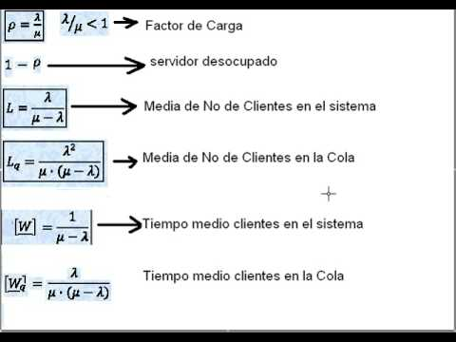
 | Hoja Calculadora de problemas M/M/1
 | Arturo Casillas Diaz

lambda | 3 | Tasa Promedio de llegadas por unidad
miu | 8 | Tasa Promedio de Atenciones por unidad
s | 1 | Numero de Servidores

sistema estable |  |  |  | Descripcion cuantitativa del sistema
 | Probabilidad de n Clientes
 |  | Individual | Acumulado | Factor de utilizacion del sistema
0 | P0 | 62.50% | 62.50% | ro | 37.50%
1 | P1 | 23.44% | 85.94%
2 | P2 | 8.79% | 94.73% | Numero de clientes promedio en cola
3 | P3 | 3.30% | 98.02% | Lq | 0.23
4 | P4 | 1.24% | 99.26%
5 | P5 | 0.46% | 99.72% | Numero de clientes promedio en el sistema
6 | P6 | 0.17% | 99.90% | L | 0.60
7 | P7 | 0.07% | 99.96%
8 | P8 | 0.02% | 99.99% | Tiempo promedio de espera en la cola
9 | P9 | 0.01% | 99.99% | Wq | 0.0750 | 4.5 | minutos
10 | P10 | 0.00% | 100.00%
11 | P11 | 0.00% | 100.00% | Tiempo promedio total de estancia en el sistema
12 | P12 | 0.00% | 100.00% | W | 0.200 | 12 | minutos
13 | P13 | 0.00% | 100.00%
14 | P14 | 0.00% | 100.00% | Tiempo de atencion al cliente
15 | P15 | 0.00% | 100.00% | C | 0.1250000000000000 | 7.5 | minutos
16 | P16 | 0.00% | 100.00%
17 | P17 | 0.00% | 100.00%
18 | P18 | 0.00% | 100.00%
19 | P19 | 0.00% | 100.00%
20 | P20 | 0.00% | 100.00%

